Форма - subscribe
Форма для подписки
Важно! Используем rem единицы для всех свойств, кроме width, когда реадктируем кнопки и формы. Потому что пользователь должен всегда видеть тот текст и ту область в которую он его вводит. | .subscribe__form justify-content: center; - позволяет совместить все элементы в центре | .subscribe__form{ display: flex; justify-content: center; }
 | .subscribe__box font-size: 0.875rem; - должен быть равен font-size .subscribe__button width:66%; - в соответствии с макетом (по умолчанию иное значение) % относительно родительского div height: 1rem; - чтобы перегрузить height по умолчанию и успешно добавить padding padding-top: 1rem; отступ сверху (для вертикальной центровки текста) padding-bottom: 1rem; отступ снизу (для вертикальной центровки текста) | .subscribe__box{ height: 1rem; padding-top: 1rem; padding-bottom: 1rem; font-size: 0.875rem; width:66%; border: 2px solid transparent; background-color: rgb(225, 225, 225); }
 | .subscribe__button width:25.6%;- в соответствии с макетом (по умолчанию иное значение) % относительно родительского div height: 1rem; - чтобы перегрузить height по умолчанию и успешно добавить padding padding-top: 1rem; - отступ сверху (для вертикальной центровки текста) padding-bottom: 1rem; - отступ снизу (для вертикальной центровки текста) | .subscribe__button{ height: 1rem; width:25.6%; padding-top: 1rem; padding-bottom: 1rem; font-size: 0.875rem; background-color: rgb(241, 109, 127); color: #fff; text-align: center; border-radius: 0px 40px 40px 0px; text-decoration: none; border: 2px solid transparent; transition: all 0.3s; }
 | .class__before::before width: 1.5rem; - должен быть достаточным, чтобы видеть закругление height: 3rem;- должен быть равен сумму padding .subscribe__button + размер шрифта | .class__before::before { content:""; width: 1.5rem; height: 3rem; display: block; border-radius: 40px 0px 0px 40px; border: 2px solid transparent; background-color: rgb(225, 225, 225); }
Эффект наведения с дополнительной информацией
 | 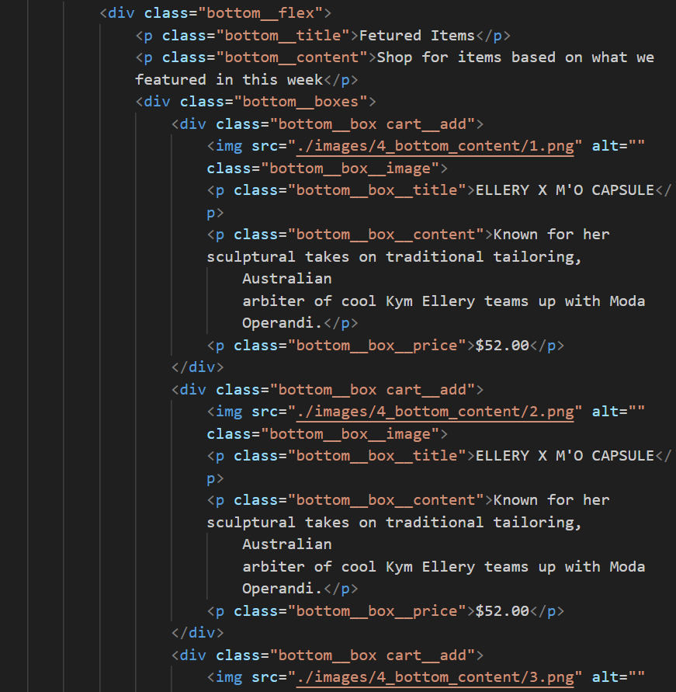 | .bottom__box{ background-color: rgb(248, 248, 248); position: relative; } .cart__add:hover::after { content:"Add to Cart"; color: #fff; position: absolute; top: 35%; left: 40%; z-index: 1; } .bottom__box__image{ width:100%; transition: filter 0.5s; } .bottom__box__image:hover { filter: brightness(0.4); } | 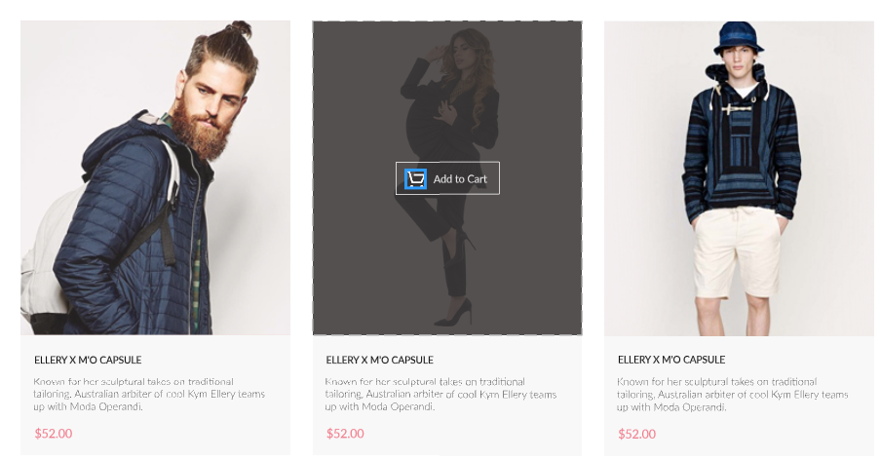

ВыпаМеню<a>
Выпадающее меню по клику
HTML
 | Пояснение! Указываем <div> с классом .filter-sort, в котором будут расположены блоки для фильтра по категориям (выпадающее меню) и для фильтра по размерам (выпадающий check-box) (смотри страницу ВыпCheckBox) Важно! <details> с атрибутом open открывает выпадающее меню. | <!DOCTYPE html> <html lang="en"> <head> <meta charset="UTF-8"> <meta name="viewport" content="width=device-width, initial-scale=1.0"> <link rel="stylesheet" href="style.css"> <title>Document</title> </head> <body> <div class="header center">line1</div> <div class="content center">line2</div> <div class="filter-sort center"> <!-- Выпадающее меню <a> --> <div class="filter__categories__menu"> <details class="filter"> <summary class="filter__summary"> <span class="filter__heading">FILTER</span> <svg class="benefit__icon" width="40px" viewBox="0 0 40 40" fill="none" xmlns="http://www.w3.org/2000/svg" xmlns:xlink="http://www.w3.org/1999/xlink"> <path d="M19.99 37.02L16.52 39.92L14.23 36L9.99 37.51L9.17 33.03L4.67 32.99L5.41 28.49L1.2 26.89L3.41 22.92L-0.01 19.95L3.41 16.99L1.2 13.02L5.41 11.42L4.67 6.93L9.17 6.88L9.99 2.4L14.23 3.91L16.52 0L19.99 2.89L23.46 0L25.75 3.92L29.99 2.4L30.81 6.88L35.3 6.93L34.57 11.42L38.78 13.03L36.57 16.99L39.98 19.96L36.57 22.92L38.78 26.89L34.57 28.49L35.3 32.98L30.81 33.03L29.99 37.51L25.75 36L23.46 39.92L19.99 37.02ZM21.2 35.54L22.96 37.01L24.12 35.02L24.91 33.66L26.38 34.18L28.53 34.95L28.95 32.68L29.23 31.12L30.79 31.11L33.07 31.09L32.7 28.8L32.45 27.25L33.91 26.69L36.04 25.88L34.92 23.87L34.15 22.49L35.34 21.47L37.07 19.96L35.34 18.46L34.15 17.43L34.92 16.05L36.04 14.04L33.91 13.23L32.45 12.68L32.7 11.12L33.08 8.83L30.79 8.81L29.23 8.8L28.95 7.24L28.53 4.97L26.38 5.74L24.91 6.26L24.12 4.9L22.96 2.91L21.2 4.38L19.99 5.39L18.79 4.38L17.02 2.91L15.86 4.9L15.07 6.26L13.6 5.73L11.45 4.97L11.03 7.24L10.75 8.8L9.19 8.81L6.91 8.83L7.28 11.11L7.53 12.67L6.08 13.23L3.94 14.04L5.06 16.05L5.83 17.42L4.64 18.45L2.91 19.96L4.64 21.47L5.83 22.5L5.06 23.87L3.94 25.88L6.07 26.69L7.53 27.25L7.28 28.81L6.91 31.09L9.19 31.11L10.75 31.13L11.03 32. | 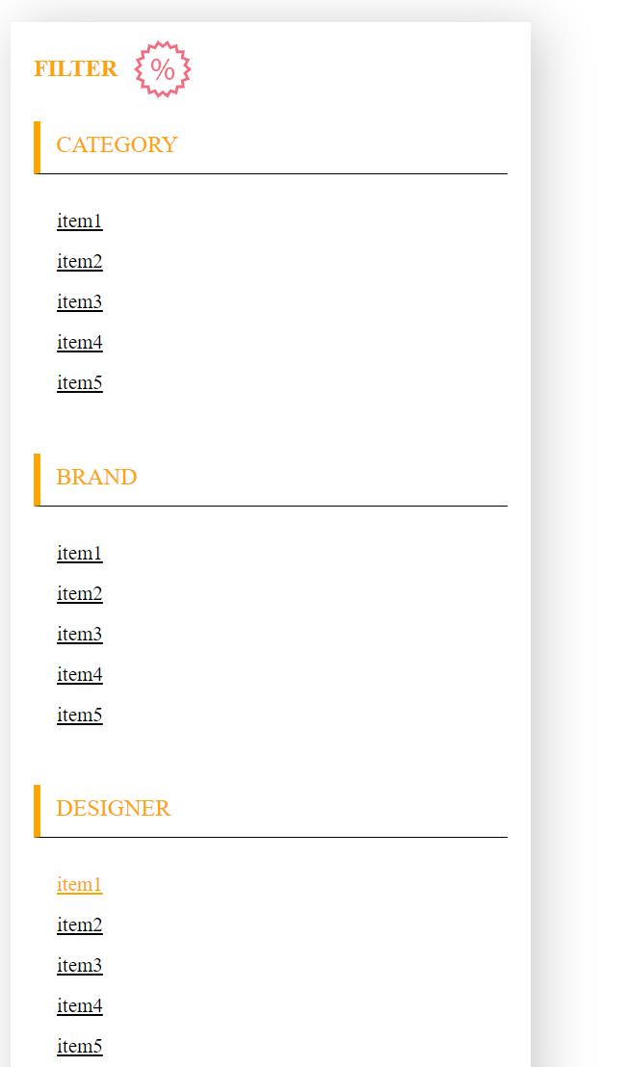
SCSS
 |  | $colorText: black; $colorSelectSite: orange; //обращения по тэгам располагаются в начале дкумента summary { //указываем блочное состояние для summary //для chrome этого достаточно, чтобы убрать направляющую стрелку display: block; } summary::-webkit-details-marker { //удаляет/не отображает стандартную направляющую стрелку summary display: none; } .filter-sort { //основной блок с выпадающими окнами filter и sort height: 132px; padding-top: 39px; box-sizing: border box; display: flex; justify-content: space-between; gap: 16px; } .filter__categories__menu { //лучше всего если элементы с position: relative будут ориентироваться на свой собственный вспомогательный контейнер <div>. Иначе родительскому основному <div> невозможно будет установить display: flex position: relative; width: 360px; //ширины всего блока в закрытом состоянии } .filter { //блок filter padding-top: 13px; width: 1000px; //ширины всплывающего окна box-sizing: border-box; position: absolute; &__content { background-color: #fff; padding: 0px 16px 16px 16px; } &[open] { //в открытом состоянии <details> имеет новый стиль блока background-color: #FFF; box-shadow: 6px 4px 35px rgba(0, 0, 0, 0.21); } &[open] &__heading { //когда .filter открыт open, .filter__heading перекрашивается color: $colorSelectSite; //перекрашиваем <span class="filter__heading">FILTER</span>, когда открыт <details class="filter" open> } &[open] path { //когда .filter открыт open, svg перекрашивается color: $colorSelectSite; } &__summary { //располагаем FILTER и иконку по соседству display: flex; align-items: center; gap: 11px; padding-left: 16px; } &__heading { //стилизация FILTER font-style: normal; fon

ВыпаМеню<input checkb>
Выпадающее меню по клику
HTML
 | <!DOCTYPE html> <html lang="en"> <head> <meta charset="UTF-8"> <meta name="viewport" content="width=device-width, initial-scale=1.0"> <link rel="stylesheet" href="style.css"> <title>Document</title> </head> <body> <div class="header center">Основной элемент 1</div> <div class="content center">Основной элемент 2</div> <div class="filters center"> <!-- Выпадающее меню <a> --> <div class="checkbox__menu"> <details class="checkbox__filter"> <summary class="checkbox__filter__summary"> <span class="checkbox__filter__heading">TRENDING NOW</span> <svg class="benefit__icon" width="40px" viewBox="0 0 40 40" fill="none" xmlns="http://www.w3.org/2000/svg" xmlns:xlink="http://www.w3.org/1999/xlink"> <path d="M19.99 37.02L16.52 39.92L14.23 36L9.99 37.51L9.17 33.03L4.67 32.99L5.41 28.49L1.2 26.89L3.41 22.92L-0.01 19.95L3.41 16.99L1.2 13.02L5.41 11.42L4.67 6.93L9.17 6.88L9.99 2.4L14.23 3.91L16.52 0L19.99 2.89L23.46 0L25.75 3.92L29.99 2.4L30.81 6.88L35.3 6.93L34.57 11.42L38.78 13.03L36.57 16.99L39.98 19.96L36.57 22.92L38.78 26.89L34.57 28.49L35.3 32.98L30.81 33.03L29.99 37.51L25.75 36L23.46 39.92L19.99 37.02ZM21.2 35.54L22.96 37.01L24.12 35.02L24.91 33.66L26.38 34.18L28.53 34.95L28.95 32.68L29.23 31.12L30.79 31.11L33.07 31.09L32.7 28.8L32.45 27.25L33.91 26.69L36.04 25.88L34.92 23.87L34.15 22.49L35.34 21.47L37.07 19.96L35.34 18.46L34.15 17.43L34.92 16.05L36.04 14.04L33.91 13.23L32.45 12.68L32.7 11.12L33.08 8.83L30.79 8.81L29.23 8.8L28.95 7.24L28.53 4.97L26.38 5.74L24.91 6.26L24.12 4.9L22.96 2.91L21.2 4.38L19.99 5.39L18.79 4.38L17.02 2.91L15.86 4.9L15.07 6.26L13.6 5.73L11.45 4.97L11.03 7.24L10.75 8.8L9.19 8.81L6.91 8.83L7.28 11.11L7.53 12.67L6.08 13.23L3.94 14.04L5.06 16.05L5.83 17.42L4.64 18.45L2.91 19.96L4.64 21.47L5.83 22.5L5.06 23.87L3.94 25.88L6.07 26.69L7.53 27.25L7.28 2 | 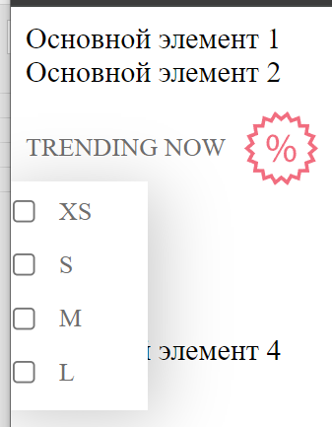
SCSS
 | $colorText: black; $colorSelectSite: orange; //обращения по тэгам располагаются в начале дкумента summary { //указываем блочное состояние для summary //для chrome этого достаточно, чтобы убрать направляющую стрелку display: block; } summary::-webkit-details-marker { //удаляет/не отображает стандартную направляющую стрелку summary display: none; } .filters { //основной блок с выпадающими окнами filter и sort height: 132px; display: flex; justify-content: space-between; gap: 16px; } .checkbox__menu { //лучше всего если элементы с position: relative будут ориентироваться на свой собственный вспомогательный контейнер <div>. Иначе родительскому основному <div> невозможно будет установить display: flex position: relative; width: 360px; } .checkbox__filter { width: 1060px; padding-top: 12px; display: flex; gap: 18px; position: absolute; &__summary { display: flex; align-items: center; gap: 10px; } &__heading { font-style: normal; font-weight: 400; font-size: 14px; line-height: 17px; color: #6F6E6E; } &__box { background: #FFF; box-shadow: 6px 4px 35px rgba(0, 0, 0, 0.21); padding: 7px 30px 11px 9px; position: absolute; //работает с <div class="checkbox__menu">, который position: relative left:-20px; //указывает на смещение области выпадающего меню по горизонтали top: 50px; //указывает на смещение области выпадающего меню по вертикали display: flex; //указывает на размещение блоков checkbox__filter__box__check с gap: 10px flex-direction: column; gap: 10px; &__check { display: flex; align-items: center; gap: 9px; font-style: normal; font-weight: 400; font-size: 14px; line-height: 16px;

ВыплМеню checkb trans
Выплывающее меню по клику
HTML
 | 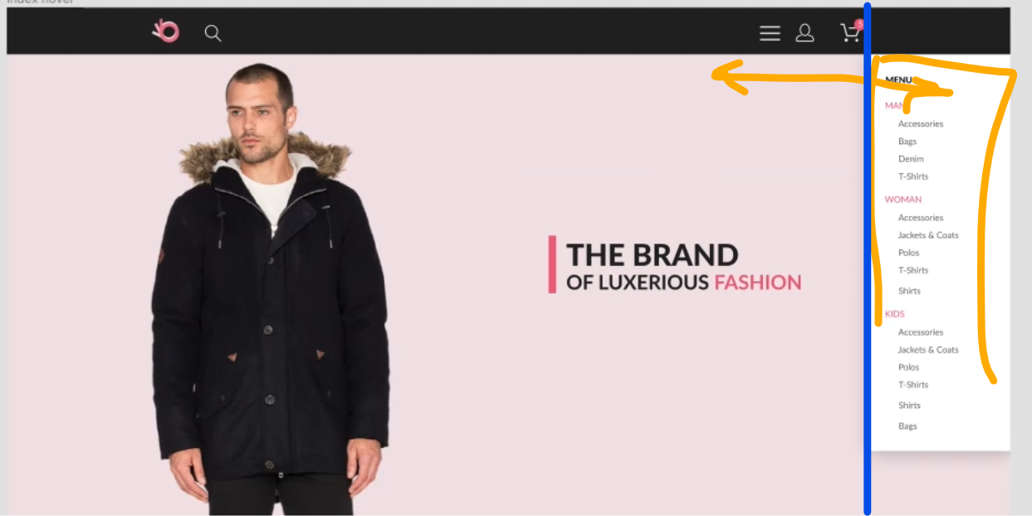 | <!DOCTYPE html> <html lang="en"> <head> <meta charset="UTF-8"> <meta name="viewport" content="width=device-width, initial-scale=1.0"> <link rel="stylesheet" href="style.css"> <title>Document</title> </head> <body> <div class="body__box"> <header class="header center"> <div class="header__right"> <!-- За счет того, что любой элемент, включая изображения, расположенный внутри тэга <label> получает возможность устанавливать/убирать checkbox, мы можем сам checkbox отправить за размеры экрана, однако при клике на него будет вываливаться меню --> <label for="burger"> <svg class="benefit__icon" width="40px" viewBox="0 0 40 40" fill="none" xmlns="http://www.w3.org/2000/svg" xmlns:xlink="http://www.w3.org/1999/xlink"> <path d="M19.99 37.02L16.52 39.92L14.23 36L9.99 37.51L9.17 33.03L4.67 32.99L5.41 28.49L1.2 26.89L3.41 22.92L-0.01 19.95L3.41 16.99L1.2 13.02L5.41 11.42L4.67 6.93L9.17 6.88L9.99 2.4L14.23 3.91L16.52 0L19.99 2.89L23.46 0L25.75 3.92L29.99 2.4L30.81 6.88L35.3 6.93L34.57 11.42L38.78 13.03L36.57 16.99L39.98 19.96L36.57 22.92L38.78 26.89L34.57 28.49L35.3 32.98L30.81 33.03L29.99 37.51L25.75 36L23.46 39.92L19.99 37.02ZM21.2 35.54L22.96 37.01L24.12 35.02L24.91 33.66L26.38 34.18L28.53 34.95L28.95 32.68L29.23 31.12L30.79 31.11L33.07 31.09L32.7 28.8L32.45 27.25L33.91 26.69L36.04 25.88L34.92 23.87L34.15 22.49L35.34 21.47L37.07 19.96L35.34 18.46L34.15 17.43L34.92 16.05L36.04 14.04L33.91 13.23L32.45 12.68L32.7 11.12L33.08 8.83L30.79 8.81L29.23 8.8L28.95 7.24L28.53 4.97L26.38 5.74L24.91 6.26L24.12 4.9L22.96 2.91L21.2 4.38L19.99 5.39L18.79 4.38L17.02 2.91L15.86 4.9L15.07 6.26L13.6 5.73L11.45 4.97L11.03 7.24L10.75 8.8L9.19 8.81L6.91 8.83L7.28 11.11L7.53 12.67L6.08 13.23L3.94 14.04L5.06 16.05L5.83 17.42L4.64 18.45L2.91 19.96L4.64 21.47L5.83 22.5L5.06 23.87L3.94 25.88L6.07 26.69L7.53 27.25L7.28 2 | 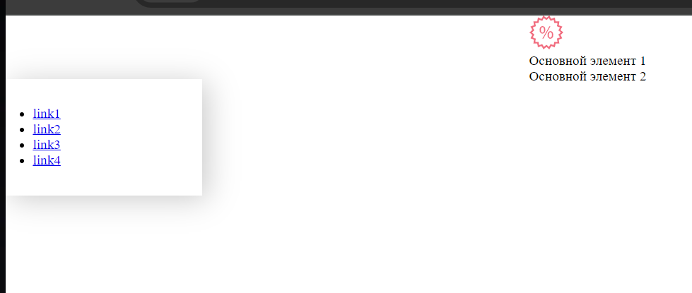
SCSS
 |  | $widthBurgerMenu: 232px; .body__box { position: relative; //требуется, чтобы изначальное положение nav было у самого левого края экрана } .center { width: 900px; margin: 0px auto; } #burger { position: absolute; left: -999999px; visibility: hidden; &:checked~.nav { //знак ~ идентичен пробелу, когда работа происходит, не с псевдоклассом, а с атрибутом (например open) left:-$widthBurgerMenu; } } .nav { background-color: #fff; box-shadow: 6px 4px 35px rgba(0, 0, 0, 0.21); width: 232px; padding: 32px; box-sizing: border-box; position: absolute; top: 75px; left: 0; transition: left .3s; }

